Besoin journalier
TACHES JOURNALIERES : 1 JOURNEE DE PREPARATION DE KITS (8H DE TRAVAIL, 20 + 10 + 10 MINUTES DE PAUSE(s))
OBJECTIF : 1 CHARIOT / MINUTE
 | APPROVISIONNEMENT POSTE 1 |  |  |  |  |  |  | APPROVISIONNEMENT POSTE 2 |  |  |  |  | APPROVISIONNEMENT POSTE 3 |  |  |  |  |  |  |  | APPROVISIONNEMENT POSTE 3 |  |  |  |  |  |  |  | APPROVISIONNEMENT POSTE 5 |  |  |  | APPROVISIONNEMENT POSTE 6
PHOTO DU POSTE | 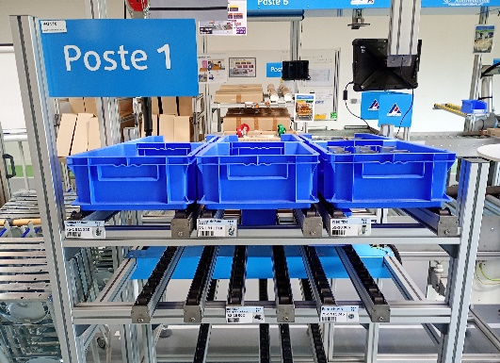 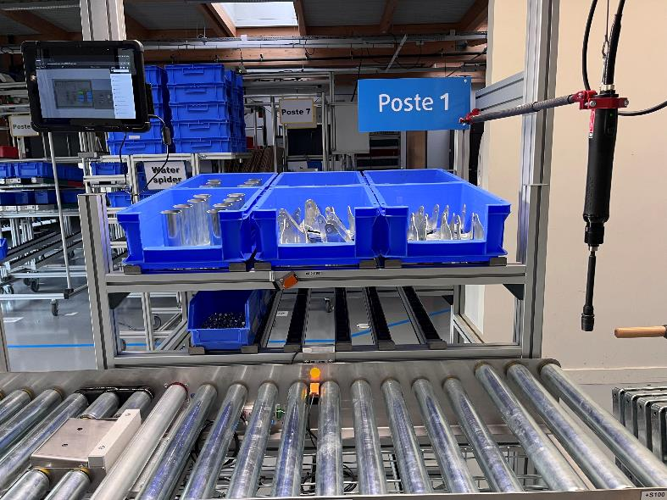 |  |  |  |  |  |  | 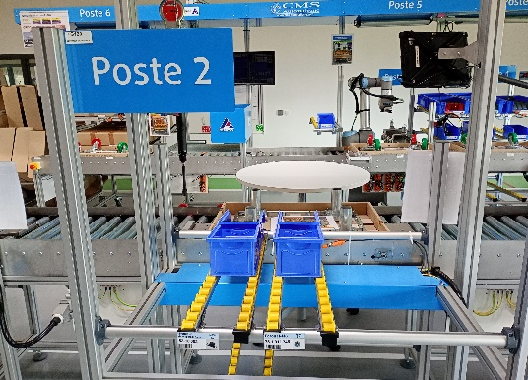 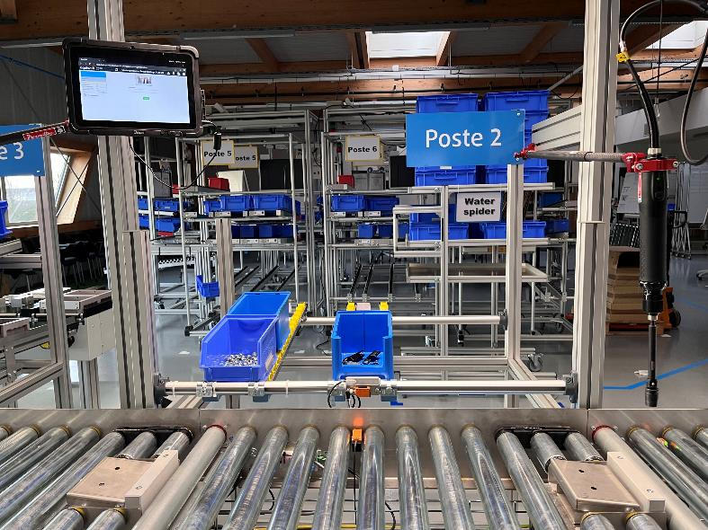 |  |  |  |  | 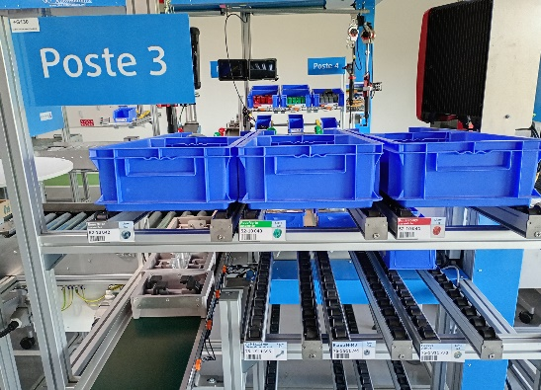 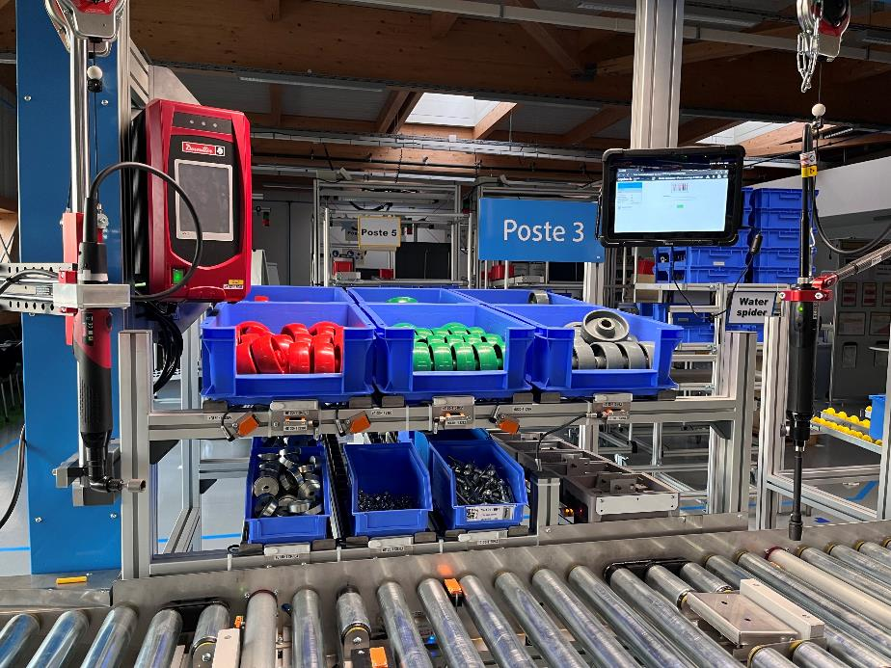 |  |  |  |  |  |  |  | 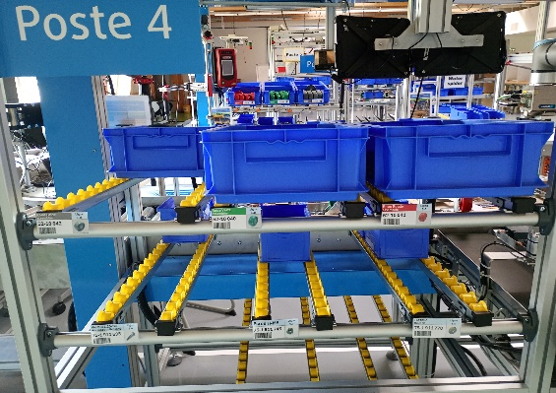 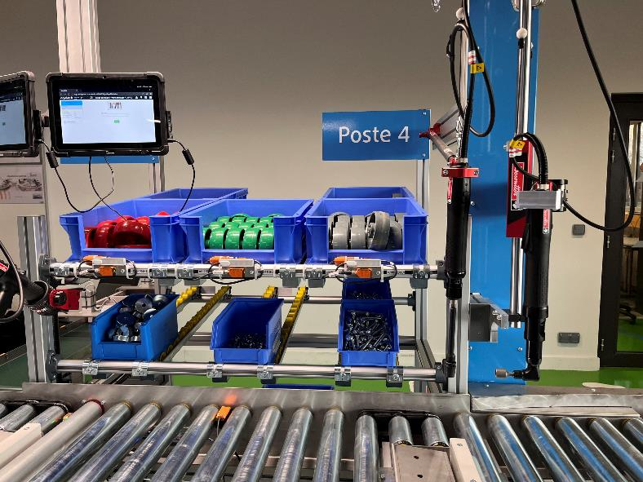 |  |  |  |  |  |  |  | 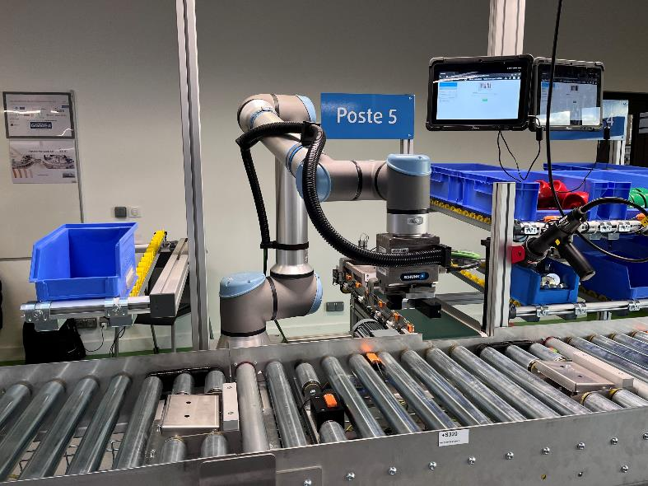 |  |  |  | 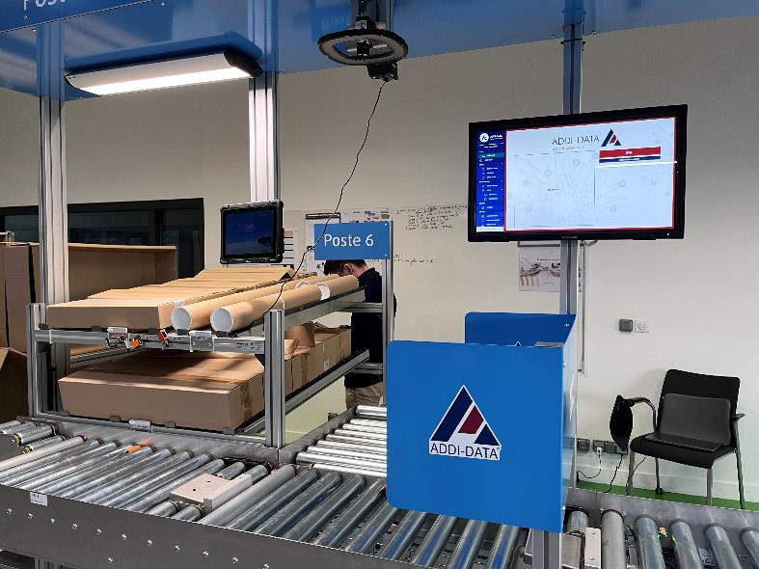
TACHES | Pose du cadre sur la plaque en carton Fixation de supports de roues avec 4 écrous ou de pieds avec 4 écrous Outillage : visseuse électrique + 1 embout hexagonal Ressources : 1 opérateur |  |  |  |  |  |  | Fin de fixation des pieds ou supports de roues (12 écrous) Outillage : visseuse électrique + 1 embout hexagonal Ressource : 1 opérateur |  |  |  |  | Montage de 2 roues avec 2 f + 1 écrou + 1 vis pour chaque roue Outillage : 2 visseuses électriques Ressources : 1 opérateur gagnant 1 820 € brut/mois |  |  |  |  |  |  |  | Montage de 2 roues avec 2 f + 1 écrou + 1 vis pour chaque roue Outillage : 2 visseuses électriques Ressources : 1 opérateur gagnant 1 820 € brut/mois |  |  |  |  |  |  |  | Fixation des supports d'option |  |  |  | Choix des options et du packaging |  |  | TOTAL
Nbre variantes possibles | 1 | 1 | 2 | 2 | 2 | 2 | 1 | 2 | 2 | 2 | 2 | 1 | 3 | 2 | 2 | 3 | 2 | 2 | 1 | 1 | 3 | 2 | 2 | 3 | 2 | 2 | 1 | 1 | 2 | 2 | 2 | 2 | 1 | 2 | 2 | 339738624
PREPARATION KIT | BARQUETTE | CADRE | SUPPORT 1 | SUPPORT 2 | SUPPORT 3 | SUPPORT 4 | ECROUS | BLOQUEUR 1 | BLOQUEUR 2 | BLOQUEUR 3 | BLOQUEUR 4 | ECROUS | ROUE 1 | FLASQUE 1 | FLASQUE 2 | ROUE 2 | FLASQUE 3 | FLASQUE 4 | VIS | ECROUS | ROUE 3 | FLASQUE 5 | FLASQUE 6 | ROUE 4 | FLASQUE 7 | FLASQUE 8 | VIS | ECROUS | OPTION 1 | OPTION 2 | OPTION 3 | OPTION 4 | COIFFE | KIT TIMON | KIT ETAGERE
CHARIOT 1 | Oui | Oui | Classique | Pied Fixe | Classique | Classique | Oui | Non | Oui | Oui | Oui | Oui | Verte | Argentée | Dorée | Rouge | Dorée | Argentée | Oui | Oui | Grise | Dorée | Dorée | Verte | Dorée | Argentée | Oui | Oui | oui | non | oui | non | Oui | Oui | Non
CHARIOT 2 | Oui | Oui | Classique | Classique | Classique | Pied Fixe | Oui | Oui | Oui | Non | Oui | Oui | Grise | Dorée | Dorée | Grise | Argentée | Argentée | Oui | Oui | Rouge | Argentée | Dorée | Verte | Dorée | Dorée | Oui | Oui | non | oui | oui | non | Oui | Oui | Oui
CHARIOT 3 | Oui | Oui | Pied Fixe | Pied Fixe | Pied Fixe | Pied Fixe | Oui | Non | Oui | Oui | Non | Oui | Rouge | Dorée | Dorée | Verte | Dorée | Dorée | Oui | Oui | Verte | Argentée | Argentée | Rouge | Dorée | Dorée | Oui | Oui | oui | oui | non | non | Oui | Oui | Oui
CHARIOT 4 | Oui | Oui | Pied Fixe | Classique | Pied Fixe | Pied Fixe | Oui | Oui | Oui | Non | Oui | Oui | Rouge | Argentée | Argentée | Grise | Dorée | Argentée | Oui | Oui | Rouge | Argentée | Dorée | Rouge | Argentée | Dorée | Oui | Oui | non | oui | non | oui | Oui | Oui | Oui
CHARIOT 5 | Oui | Oui | Classique | Pied Fixe | Pied Fixe | Classique | Oui | Non | Oui | Oui | Non | Oui | Grise | Argentée | Dorée | Rouge | Argentée | Dorée | Oui | Oui | Verte | Argentée | Argentée | Grise | Argentée | Argentée | Oui | Oui | non | non | non | non | Oui | Oui | Oui
CHARIOT 6 | Oui | Oui | Classique | Classique | Classique | Pied Fixe | Oui | Oui | Non | Non | Oui | Oui | Rouge | Argentée | Argentée | Verte | Dorée | Argentée | Oui | Oui | Rouge | Argentée | Argentée | Grise | Argentée | Argentée | Oui | Oui | oui | non | oui | oui | Oui | Oui | Non
CHARIOT 7 | Oui | Oui | Classique | Pied Fixe | Pied Fixe | Classique | Oui | Non | Non | Non | Oui | Oui | Rouge | Dorée | Dorée | Rouge | Argentée | Argentée | Oui | Oui | Rouge | Argentée | Argentée | Rouge | Argentée | Dorée | Oui | Oui | non | non | oui | oui | Oui | Non | Non
CHARIOT 8 | Oui | Oui | Classique | Classique | Classique | Pied Fixe | Oui | Non | Non | Oui | Non | Oui | Grise | Argentée | Dorée | Grise | Argentée | Argentée | Oui | Oui | Grise | Dorée | Dorée | Verte | Argentée | Dorée | Oui | Oui | non | non | non | oui | Oui | Non | Oui
CHARIOT 9 | Oui | Oui | Pied Fixe | Pied Fixe | Classique | Pied Fixe | Oui | Oui | Oui | Oui | Non | Oui | Verte | Dorée | Dorée | Grise | Dorée | Argentée | Oui | Oui | Verte | Dorée | Dorée | Verte | Argentée | Dorée | Oui | Oui | non | non | non | oui | Oui | Oui | Non
CHARIOT 10 | Oui | Oui | Classique | Classique | Pied Fixe | Pied Fixe | Oui | Oui | Oui | Non | Oui | Oui | Rouge | Dorée | Argentée | Grise | Dorée | Dorée | Oui | Oui | Rouge | Dorée | Dorée | Rouge | Argentée | Dorée | Oui | Oui | non | oui | non | oui | Oui | Oui | Oui
CHARIOT 11 | Oui | Oui | Classique | Classique | Pied Fixe | Classique | Oui | Non | Non | Non | Oui | Oui | Grise | Argentée | Argentée | Verte | Dorée | Argentée | Oui | Oui | Verte | Dorée | Dorée | Grise | Dorée | Dorée | Oui | Oui | non | oui | non | non | Oui | Oui | Non
CHARIOT 12 | Oui | Oui | Classique | Classique | Classique | Classique | Oui | Non | Oui | Non | Oui | Oui | Grise | Dorée | Dorée | Verte | Argentée | Argentée | Oui | Oui | Verte | Dorée | Argentée | Verte | Argentée | Argentée | Oui | Oui | oui | non | non | non | Oui | Oui | Oui
CHARIOT 13 | Oui | Oui | Pied Fixe | Pied Fixe | Classique | Pied Fixe | Oui | Oui | Oui | Non | Oui | Oui | Rouge | Dorée | Dorée | Grise | Argentée | Argentée | Oui | Oui | Grise | Dorée | Dorée | Grise | Argentée | Argentée | Oui | Oui | non | oui | non | non | Oui | Oui | Non
CHARIOT 14 | Oui | Oui | Classique | Classique | Classique | Classique | Oui | Oui | Non | Oui | Non | Oui | Grise | Dorée | Argentée | Verte | Argentée | Dorée | Oui | Oui | Rouge | Dorée | Argentée | Verte | Argentée | Argentée | Oui | Oui | oui | non | non | oui | Oui | Non | Oui
CHARIOT 15 | Oui | Oui | Pied Fixe | Classique | Classique | Pied Fixe | Oui | Non | Non | Non | Oui | Oui | Grise | Dorée | Dorée | Grise | Argentée | Argentée | Oui | Oui | Grise | Argentée | Argentée | Rouge | Dorée | Dorée | Oui | Oui | non | oui | oui | non | Oui | Oui | Oui
CHARIOT 16 | Oui | Oui | Pied Fixe | Classique | Pied Fixe | Pied Fixe | Oui | Non | Oui | Non | Oui | Oui | Rouge | Argentée | Argentée | Verte | Argentée | Dorée | Oui | Oui | Rouge | Argentée | Argentée | Grise | Dorée | Argentée | Oui | Oui | oui | oui | non | non | Oui | Non | Oui
CHARIOT 17 | Oui | Oui | Classique | Classique | Classique | Classique | Oui | Non | Oui | Oui | Non | Oui | Grise | Dorée | Argentée | Verte | Argentée | Argentée | Oui | Oui | Grise | Dorée | Dorée | Verte | Argentée | Argentée | Oui | Oui | oui | oui | oui | non | Oui | Non | Oui
CHARIOT 18 | Oui | Oui | Pied Fixe | Pied Fixe | Classique | Pied Fixe | Oui | Oui | Non | Non | Oui | Oui | Rouge | Argentée | Dorée | Grise | Argentée | Argentée | Oui | Oui | Verte | Argentée | Argentée | Verte | Dorée | Argentée | Oui | Oui | non | non | non | non | Oui | Non | Non
CHARIOT 19 | Oui | Oui | Classique | Pied Fixe | Pied Fixe | Pied Fixe | Oui | Non | Non | Non | Oui | Oui | Verte | Dorée | Argentée | Grise | Dorée | Dorée | Oui | Oui | Rouge | Argentée | Argentée | Verte | Dorée | Argentée | Oui | Oui | oui | non | non | oui | Oui | Non | Oui
CHARIOT 20 | Oui | Oui | Pied Fixe | Pied Fixe | Classique | Pied Fixe | Oui | Non | Non | Oui | Oui | Oui | Rouge | Dorée | Dorée | Rouge | Argentée | Dorée | Oui | Oui | Verte | Argentée | Dorée | Rouge | Argentée | Dorée | Oui | Oui | non | oui | oui | non | Oui | Oui | Oui
CHARIOT 21 | Oui | Oui | Pied Fixe | Pied Fixe | Pied Fixe | Pied Fixe | Oui | Non | Oui | Oui | Oui | Oui | Rouge | Dorée | Dorée | Verte | Dorée | Argentée | Oui | Oui | Rouge | Argentée | Dorée | Verte | Argentée | Argentée | Oui | Oui | non | oui | non | non | Oui | Oui | Non
CHARIOT 22 | Oui | Oui | Classique | Classique | Classique | Classique | Oui | Oui | Non | Oui | Non | Oui | Grise | Argentée | Argentée | Rouge | Argentée | Argentée | Oui | Oui | Verte | Argentée | Argentée | Rouge | Dorée | Argentée | Oui | Oui | non | non | non | oui | Oui | Non | Non
CHARIOT 23 | Oui | Oui | Classique | Pied Fixe | Pied Fixe | Classique | Oui | Oui | Non | Non | Oui | Oui | Grise | Argentée | Argentée | Grise | Argentée | Argentée | Oui | Oui | Verte | Argentée | Argentée | Grise | Argentée | Argentée | Oui | Oui | non | oui | oui | non | Oui | Non | Non
CHARIOT 24 | Oui | Oui | Pied Fixe | Classique | Classique | Classique | Oui | Oui | Non | Non | Oui | Oui | Rouge | Dorée | Dorée | Verte | Dorée | Dorée | Oui | Oui | Grise | Dorée | Argentée | Verte | Argentée | Argentée | Oui | Oui | non | oui | oui | non | Oui | Non | Oui
CHARIOT 25 | Oui | Oui | Pied Fixe | Classique | Classique | Pied Fixe | Oui | Non | Non | Non | Oui | Oui | Grise | Argentée | Dorée | Verte | Dorée | Argentée | Oui | Oui | Grise | Argentée | Dorée | Rouge | Argentée | Argentée | Oui | Oui | oui | non | oui | non | Oui | Oui | Non
CHARIOT 26 | Oui | Oui | Classique | Classique | Pied Fixe | Pied Fixe | Oui | Oui | Oui | Non | Non | Oui | Rouge | Dorée | Argentée | Verte | Argentée | Argentée | Oui | Oui | Grise | Dorée | Dorée | Rouge | Dorée | Dorée | Oui | Oui | oui | non | non | non | Oui | Oui | Non
CHARIOT 27 | Oui | Oui | Pied Fixe | Classique | Classique | Pied Fixe | Oui | Non | Non | Non | Oui | Oui | Verte | Argentée | Argentée | Grise | Dorée | Dorée | Oui | Oui | Verte | Argentée | Dorée | Grise | Dorée | Argentée | Oui | Oui | non | non | oui | non | Oui | Oui | Non
CHARIOT 28 | Oui | Oui | Classique | Classique | Classique | Classique | Oui | Non | Non | Non | Non | Oui | Grise | Dorée | Dorée | Verte | Dorée | Argentée | Oui | Oui | Rouge | Dorée | Dorée | Verte | Argentée | Dorée | Oui | Oui | non | oui | oui | non | Oui | Non | Oui
CHARIOT 29 | Oui | Oui | Classique | Pied Fixe | Pied Fixe | Pied Fixe | Oui | Oui | Non | Non | Non | Oui | Grise | Argentée | Argentée | Rouge | Argentée | Dorée | Oui | Oui | Grise | Argentée | Argentée | Grise | Argentée | Argentée | Oui | Oui | non | oui | oui | non | Oui | Oui | Oui
CHARIOT 30 | Oui | Oui | Classique | Pied Fixe | Classique | Classique | Oui | Non | Oui | Oui | Oui | Oui | Rouge | Argentée | Dorée | Grise | Argentée | Argentée | Oui | Oui | Rouge | Dorée | Dorée | Rouge | Argentée | Dorée | Oui | Oui | oui | non | oui | non | Oui | Non | Non
CHARIOT 31 | Oui | Oui | Classique | Pied Fixe | Pied Fixe | Pied Fixe | Oui | Oui | Oui | Oui | Non | Oui | Verte | Dorée | Argentée | Rouge | Argentée | Dorée | Oui | Oui | Verte | Dorée | Dorée | Grise | Argentée | Argentée | Oui | Oui | oui | non | non | non | Oui | Oui | Oui
CHARIOT 32 | Oui | Oui | Classique | Pied Fixe | Classique | Classique | Oui | Oui | Oui | Oui | Oui | Oui | Verte | Argentée | Dorée | Rouge | Dorée | Dorée | Oui | Oui | Rouge | Argentée | Argentée | Grise | Argentée | Argentée | Oui | Oui | non | oui | non | non | Oui | Non | Oui
CHARIOT 33 | Oui | Oui | Classique | Classique | Pied Fixe | Pied Fixe | Oui | Oui | Oui | Non | Oui | Oui | Grise | Argentée | Argentée | Grise | Argentée | Dorée | Oui | Oui | Grise | Dorée | Argentée | Verte | Dorée | Argentée | Oui | Oui | oui | oui | non | oui | Oui | Non | Non
CHARIOT 34 | Oui | Oui | Classique | Pied Fixe | Classique | Classique | Oui | Non | Non | Non | Oui | Oui | Grise | Dorée | Argentée | Verte | Dorée | Dorée | Oui | Oui | Rouge | Argentée | Dorée | Verte | Argentée | Dorée | Oui | Oui | non | oui | oui | non | Oui | Non | Oui
CHARIOT 35 | Oui | Oui | Pied Fixe | Pied Fixe | Classique | Classique | Oui | Non | Oui | Oui | Oui | Oui | Grise | Dorée | Argentée | Grise | Dorée | Dorée | Oui | Oui | Grise | Dorée | Dorée | Grise | Dorée | Argentée | Oui | Oui | oui | non | non | oui | Oui | Oui | Non
CHARIOT 36 | Oui | Oui | Pied Fixe | Classique | Pied Fixe | Pied Fixe | Oui | Non | Non | Oui | Oui | Oui | Verte | Argentée | Dorée | Verte | Dorée | Argentée | Oui | Oui | Grise | Argentée | Argentée | Grise | Dorée | Argentée | Oui | Oui | oui | oui | non | oui | Oui | Oui | Non
CHARIOT 37 | Oui | Oui | Pied Fixe | Classique | Pied Fixe | Classique | Oui | Non | Oui | Non | Oui | Oui | Verte | Dorée | Dorée | Verte | Argentée | Argentée | Oui | Oui | Rouge | Argentée | Argentée | Verte | Argentée | Dorée | Oui | Oui | oui | oui | non | oui | Oui | Oui | Non
CHARIOT 38 | Oui | Oui | Pied Fixe | Classique | Pied Fixe | Classique | Oui | Non | Oui | Oui | Oui | Oui | Rouge | Argentée | Argentée | Rouge | Dorée | Argentée | Oui | Oui | Grise | Argentée | Dorée | Grise | Argentée | Argentée | Oui | Oui | non | non | oui | oui | Oui | Oui | Oui
CHARIOT 39 | Oui | Oui | Pied Fixe | Classique | Classique | Classique | Oui | Non | Oui | Oui | Non | Oui | Verte | Dorée | Argentée | Verte | Dorée | Dorée | Oui | Oui | Grise | Argentée | Argentée | Rouge | Argentée | Argentée | Oui | Oui | oui | non | non | oui | Oui | Non | Oui
CHARIOT 40 | Oui | Oui | Classique | Pied Fixe | Classique | Classique | Oui | Oui | Oui | Non | Oui | Oui | Verte | Argentée | Argentée | Rouge | Argentée | Argentée | Oui | Oui | Grise | Argentée | Dorée | Grise | Argentée | Argentée | Oui | Oui | oui | oui | non | non | Oui | Non | Non
CHARIOT 41 | Oui | Oui | Pied Fixe | Pied Fixe | Pied Fixe | Pied Fixe | Oui | Non | Oui | Oui | Non | Oui | Rouge | Argentée | Dorée | Grise | Dorée | Argentée | Oui | Oui | Rouge | Dorée | Dorée | Verte | Dorée | Dorée | Oui | Oui | oui | oui | oui | non | Oui | Non | Non
CHARIOT 42 | Oui | Oui | Classique | Classique | Pied Fixe | Pied Fixe | Oui | Non | Oui | Non | Non | Oui | Rouge | Argentée | Dorée | Rouge | Dorée | Argentée | Oui | Oui | Grise | Argentée | Dorée | Rouge | Argentée | Argentée | Oui | Oui | oui | oui | non | non | Oui | Non | Non
CHARIOT 43 | Oui | Oui | Classique | Pied Fixe | Classique | Classique | Oui | Oui | Non | Oui | Non | Oui | Verte | Dorée | Argentée | Verte | Dorée | Dorée | Oui | Oui | Verte | Argentée | Dorée | Rouge | Dorée | Argentée | Oui | Oui | non | non | non | non | Oui | Non | Oui
CHARIOT 44 | Oui | Oui | Pied Fixe | Classique | Pied Fixe | Pied Fixe | Oui | Oui | Non | Non | Non | Oui | Verte | Dorée | Argentée | Rouge | Argentée | Dorée | Oui | Oui | Grise | Argentée | Argentée | Grise | Argentée | Dorée | Oui | Oui | non | oui | non | non | Oui | Non | Oui
CHARIOT 45 | Oui | Oui | Classique | Pied Fixe | Classique | Pied Fixe | Oui | Non | Oui | Non | Oui | Oui | Rouge | Argentée | Argentée | Verte | Dorée | Argentée | Oui | Oui | Verte | Argentée | Argentée | Grise | Argentée | Argentée | Oui | Oui | oui | non | oui | non | Oui | Non | Oui
CHARIOT 46 | Oui | Oui | Pied Fixe | Pied Fixe | Pied Fixe | Pied Fixe | Oui | Oui | Non | Oui | Non | Oui | Rouge | Argentée | Argentée | Rouge | Dorée | Argentée | Oui | Oui | Verte | Dorée | Dorée | Grise | Argentée | Dorée | Oui | Oui | oui | non | non | non | Oui | Non | Oui
CHARIOT 47 | Oui | Oui | Pied Fixe | Classique | Classique | Classique | Oui | Non | Non | Non | Non | Oui | Verte | Dorée | Dorée | Grise | Dorée | Dorée | Oui | Oui | Grise | Argentée | Argentée | Verte | Dorée | Argentée | Oui | Oui | oui | oui | non | non | Oui | Oui | Non
CHARIOT 48 | Oui | Oui | Classique | Pied Fixe | Pied Fixe | Classique | Oui | Oui | Non | Oui | Non | Oui | Verte | Argentée | Argentée | Rouge | Dorée | Argentée | Oui | Oui | Grise | Argentée | Argentée | Verte | Dorée | Dorée | Oui | Oui | non | oui | non | oui | Oui | Oui | Non
CHARIOT 49 | Oui | Oui | Pied Fixe | Classique | Pied Fixe | Classique | Oui | Oui | Oui | Oui | Oui | Oui | Rouge | Argentée | Argentée | Rouge | Argentée | Argentée | Oui | Oui | Grise | Argentée | Dorée | Grise | Argentée | Dorée | Oui | Oui | non | oui | non | non | Oui | Oui | Non
CHARIOT 50 | Oui | Oui | Pied Fixe | Classique | Pied Fixe | Classique | Oui | Oui | Oui | Oui | Oui | Oui | Grise | Dorée | Argentée | Rouge | Argentée | Argentée | Oui | Oui | Grise | Dorée | Argentée | Rouge | Argentée | Argentée | Oui | Oui | non | oui | non | non | Oui | Non | Oui
CHARIOT 51 | Oui | Oui | Pied Fixe | Classique | Classique | Pied Fixe | Oui | Non | Non | Oui | Oui | Oui | Grise | Dorée | Argentée | Verte | Dorée | Argentée | Oui | Oui | Grise | Dorée | Dorée | Grise | Dorée | Dorée | Oui | Oui | non | oui | oui | non | Oui | Oui | Non
CHARIOT 52 | Oui | Oui | Classique | Pied Fixe | Classique | Classique | Oui | Oui | Oui | Non | Non | Oui | Verte | Argentée | Dorée | Grise | Dorée | Dorée | Oui | Oui | Grise | Argentée | Dorée | Grise | Dorée | Argentée | Oui | Oui | oui | oui | oui | oui | Oui | Non | Oui
CHARIOT 53 | Oui | Oui | Classique | Classique | Classique | Classique | Oui | Non | Oui | Non | Non | Oui | Verte | Argentée | Dorée | Rouge | Argentée | Dorée | Oui | Oui | Grise | Dorée | Argentée | Grise | Argentée | Argentée | Oui | Oui | non | non | oui | oui | Oui | Oui | Oui
CHARIOT 54 | Oui | Oui | Pied Fixe | Classique | Pied Fixe | Pied Fixe | Oui | Non | Oui | Non | Oui | Oui | Grise | Argentée | Argentée | Rouge | Argentée | Dorée | Oui | Oui | Verte | Dorée | Argentée | Rouge | Argentée | Dorée | Oui | Oui | oui | oui | oui | non | Oui | Oui | Oui
CHARIOT 55 | Oui | Oui | Pied Fixe | Classique | Pied Fixe | Pied Fixe | Oui | Oui | Non | Non | Non | Oui | Grise | Dorée | Dorée | Verte | Argentée | Dorée | Oui | Oui | Verte | Argentée | Dorée | Verte | Argentée | Dorée | Oui | Oui | oui | non | non | oui | Oui | Non | Non
CHARIOT 56 | Oui | Oui | Classique | Classique | Pied Fixe | Classique | Oui | Oui | Oui | Non | Non | Oui | Verte | Argentée | Argentée | Rouge | Dorée | Argentée | Oui | Oui | Verte | Argentée | Argentée | Grise | Dorée | Dorée | Oui | Oui | non | oui | oui | non | Oui | Oui | Oui
CHARIOT 57 | Oui | Oui | Pied Fixe | Pied Fixe | Pied Fixe | Pied Fixe | Oui | Non | Oui | Oui | Oui | Oui | Grise | Dorée | Argentée | Rouge | Argentée | Dorée | Oui | Oui | Rouge | Argentée | Dorée | Rouge | Dorée | Dorée | Oui | Oui | oui | non | oui | oui | Oui | Oui | Non
CHARIOT 58 | Oui | Oui | Pied Fixe | Pied Fixe | Classique | Classique | Oui | Non | Oui | Oui | Oui | Oui | Rouge | Argentée | Dorée | Verte | Argentée | Argentée | Oui | Oui | Grise | Dorée | Argentée | Grise | Dorée | Dorée | Oui | Oui | non | oui | non | oui | Oui | Non | Non
CHARIOT 59 | Oui | Oui | Classique | Pied Fixe | Classique | Pied Fixe | Oui | Oui | Oui | Non | Non | Oui | Grise | Dorée | Dorée | Rouge | Dorée | Argentée | Oui | Oui | Verte | Dorée | Dorée | Grise | Dorée | Argentée | Oui | Oui | oui | oui | oui | non | Oui | Non | Oui
CHARIOT 60 | Oui | Oui | Classique | Pied Fixe | Pied Fixe | Pied Fixe | Oui | Oui | Oui | Oui | Oui | Oui | Verte | Dorée | Dorée | Grise | Dorée | Dorée | Oui | Oui | Grise | Argentée | Dorée | Grise | Dorée | Argentée | Oui | Oui | oui | non | oui | non | Oui | Oui | Non
CHARIOT 61 | Oui | Oui | Pied Fixe | Pied Fixe | Classique | Classique | Oui | Non | Non | Oui | Oui | Oui | Verte | Dorée | Argentée | Verte | Argentée | Argentée | Oui | Oui | Rouge | Argentée | Argentée | Grise | Argentée | Dorée | Oui | Oui | non | oui | oui | oui | Oui | Oui | Oui
CHARIOT 62 | Oui | Oui | Classique | Classique | Classique | Pied Fixe | Oui | Non | Oui | Oui | Non | Oui | Verte | Argentée | Argentée | Grise | Argentée | Argentée | Oui | Oui | Grise | Dorée | Dorée | Rouge | Argentée | Dorée | Oui | Oui | oui | non | non | oui | Oui | Oui | Oui
CHARIOT 63 | Oui | Oui | Classique | Pied Fixe | Pied Fixe | Pied Fixe | Oui | Non | Non | Non | Oui | Oui | Grise | Argentée | Argentée | Rouge | Dorée | Dorée | Oui | Oui | Grise | Argentée | Argentée | Rouge | Argentée | Dorée | Oui | Oui | oui | oui | non | oui | Oui | Oui | Non
CHARIOT 64 | Oui | Oui | Classique | Pied Fixe | Pied Fixe | Pied Fixe | Oui | Non | Non | Oui | Non | Oui | Grise | Argentée | Dorée | Grise | Argentée | Dorée | Oui | Oui | Grise | Dorée | Argentée | Verte | Argentée | Argentée | Oui | Oui | oui | oui | oui | oui | Oui | Oui | Oui
CHARIOT 65 | Oui | Oui | Classique | Classique | Pied Fixe | Classique | Oui | Non | Non | Non | Non | Oui | Verte | Dorée | Dorée | Rouge | Argentée | Dorée | Oui | Oui | Grise | Argentée | Argentée | Verte | Dorée | Dorée | Oui | Oui | non | non | non | non | Oui | Non | Non
CHARIOT 66 | Oui | Oui | Classique | Classique | Pied Fixe | Classique | Oui | Non | Non | Non | Oui | Oui | Grise | Dorée | Dorée | Grise | Argentée | Dorée | Oui | Oui | Verte | Dorée | Dorée | Rouge | Dorée | Argentée | Oui | Oui | non | oui | oui | oui | Oui | Non | Non
CHARIOT 67 | Oui | Oui | Classique | Classique | Pied Fixe | Classique | Oui | Non | Non | Oui | Non | Oui | Grise | Dorée | Dorée | Grise | Argentée | Dorée | Oui | Oui | Verte | Dorée | Argentée | Verte | Argentée | Dorée | Oui | Oui | non | non | oui | oui | Oui | Non | Non
CHARIOT 68 | Oui | Oui | Pied Fixe | Classique | Pied Fixe | Classique | Oui | Non | Non | Oui | Non | Oui | Rouge | Argentée | Dorée | Grise | Argentée | Argentée | Oui | Oui | Rouge | Argentée | Dorée | Grise | Argentée | Dorée | Oui | Oui | non | oui | oui | oui | Oui | Oui | Oui
CHARIOT 69 | Oui | Oui | Pied Fixe | Classique | Classique | Classique | Oui | Oui | Non | Oui | Oui | Oui | Rouge | Argentée | Dorée | Grise | Dorée | Dorée | Oui | Oui | Grise | Dorée | Argentée | Rouge | Dorée | Dorée | Oui | Oui | oui | oui | non | non | Oui | Non | Non
CHARIOT 70 | Oui | Oui | Classique | Pied Fixe | Classique | Classique | Oui | Non | Oui | Oui | Non | Oui | Grise | Argentée | Dorée | Rouge | Dorée | Dorée | Oui | Oui | Verte | Dorée | Dorée | Rouge | Argentée | Dorée | Oui | Oui | non | non | oui | non | Oui | Non | Oui
CHARIOT 71 | Oui | Oui | Classique | Pied Fixe | Pied Fixe | Classique | Oui | Oui | Non | Oui | Oui | Oui | Verte | Dorée | Argentée | Grise | Argentée | Argentée | Oui | Oui | Grise | Argentée | Dorée | Rouge | Argentée | Dorée | Oui | Oui | oui | oui | oui | oui | Oui | Oui | Oui
CHARIOT 72 | Oui | Oui | Classique | Pied Fixe | Pied Fixe | Classique | Oui | Oui | Non | Oui | Oui | Oui | Rouge | Argentée | Dorée | Grise | Argentée | Argentée | Oui | Oui | Rouge | Argentée | Argentée | Verte | Argentée | Dorée | Oui | Oui | non | non | oui | non | Oui | Non | Non
CHARIOT 73 | Oui | Oui | Classique | Classique | Classique | Pied Fixe | Oui | Oui | Oui | Non | Oui | Oui | Grise | Dorée | Dorée | Verte | Argentée | Dorée | Oui | Oui | Grise | Dorée | Argentée | Grise | Dorée | Argentée | Oui | Oui | oui | non | non | oui | Oui | Oui | Oui
CHARIOT 74 | Oui | Oui | Pied Fixe | Pied Fixe | Classique | Pied Fixe | Oui | Oui | Non | Oui | Oui | Oui | Rouge | Argentée | Argentée | Verte | Dorée | Dorée | Oui | Oui | Verte | Dorée | Argentée | Rouge | Dorée | Argentée | Oui | Oui | oui | oui | oui | non | Oui | Oui | Non
CHARIOT 75 | Oui | Oui | Classique | Classique | Pied Fixe | Pied Fixe | Oui | Oui | Non | Non | Non | Oui | Verte | Argentée | Argentée | Grise | Argentée | Dorée | Oui | Oui | Grise | Dorée | Dorée | Verte | Argentée | Argentée | Oui | Oui | non | oui | non | oui | Oui | Oui | Non
CHARIOT 76 | Oui | Oui | Classique | Classique | Classique | Classique | Oui | Oui | Oui | Oui | Non | Oui | Verte | Argentée | Dorée | Verte | Argentée | Argentée | Oui | Oui | Grise | Argentée | Dorée | Rouge | Argentée | Argentée | Oui | Oui | oui | oui | non | oui | Oui | Oui | Non
CHARIOT 77 | Oui | Oui | Classique | Pied Fixe | Classique | Pied Fixe | Oui | Non | Oui | Non | Oui | Oui | Verte | Dorée | Dorée | Rouge | Dorée | Argentée | Oui | Oui | Rouge | Argentée | Argentée | Rouge | Dorée | Argentée | Oui | Oui | oui | non | non | oui | Oui | Oui | Non
CHARIOT 78 | Oui | Oui | Classique | Pied Fixe | Classique | Pied Fixe | Oui | Non | Oui | Oui | Non | Oui | Grise | Dorée | Argentée | Grise | Argentée | Dorée | Oui | Oui | Verte | Argentée | Argentée | Rouge | Dorée | Dorée | Oui | Oui | oui | non | oui | non | Oui | Non | Non
CHARIOT 79 | Oui | Oui | Pied Fixe | Pied Fixe | Pied Fixe | Pied Fixe | Oui | Oui | Non | Non | Non | Oui | Grise | Dorée | Dorée | Rouge | Dorée | Argentée | Oui | Oui | Verte | Argentée | Argentée | Verte | Dorée | Argentée | Oui | Oui | non | oui | non | non | Oui | Oui | Non
CHARIOT 80 | Oui | Oui | Classique | Pied Fixe | Pied Fixe | Classique | Oui | Non | Oui | Non | Non | Oui | Rouge | Dorée | Argentée | Rouge | Argentée | Dorée | Oui | Oui | Rouge | Dorée | Argentée | Grise | Dorée | Argentée | Oui | Oui | oui | non | oui | non | Oui | Non | Non
CHARIOT 81 | Oui | Oui | Pied Fixe | Pied Fixe | Classique | Classique | Oui | Oui | Non | Non | Non | Oui | Grise | Argentée | Argentée | Grise | Dorée | Dorée | Oui | Oui | Grise | Dorée | Dorée | Rouge | Dorée | Argentée | Oui | Oui | non | non | non | oui | Oui | Oui | Oui
CHARIOT 82 | Oui | Oui | Classique | Classique | Pied Fixe | Pied Fixe | Oui | Oui | Oui | Non | Oui | Oui | Verte | Dorée | Argentée | Grise | Dorée | Argentée | Oui | Oui | Rouge | Dorée | Argentée | Grise | Dorée | Dorée | Oui | Oui | non | oui | oui | oui | Oui | Non | Non
CHARIOT 83 | Oui | Oui | Pied Fixe | Pied Fixe | Classique | Classique | Oui | Oui | Non | Non | Oui | Oui | Grise | Argentée | Dorée | Grise | Argentée | Dorée | Oui | Oui | Verte | Dorée | Dorée | Verte | Dorée | Argentée | Oui | Oui | oui | oui | oui | non | Oui | Oui | Oui
CHARIOT 84 | Oui | Oui | Classique | Classique | Pied Fixe | Classique | Oui | Oui | Non | Non | Oui | Oui | Grise | Dorée | Argentée | Verte | Argentée | Dorée | Oui | Oui | Rouge | Dorée | Dorée | Rouge | Argentée | Dorée | Oui | Oui | oui | oui | oui | oui | Oui | Oui | Non
CHARIOT 85 | Oui | Oui | Classique | Pied Fixe | Pied Fixe | Classique | Oui | Non | Oui | Oui | Non | Oui | Grise | Dorée | Argentée | Grise | Argentée | Dorée | Oui | Oui | Verte | Argentée | Dorée | Rouge | Dorée | Argentée | Oui | Oui | oui | non | non | non | Oui | Oui | Oui
CHARIOT 86 | Oui | Oui | Classique | Classique | Classique | Classique | Oui | Non | Oui | Non | Oui | Oui | Grise | Dorée | Argentée | Grise | Dorée | Dorée | Oui | Oui | Grise | Dorée | Dorée | Verte | Argentée | Dorée | Oui | Oui | non | non | non | oui | Oui | Non | Oui
CHARIOT 87 | Oui | Oui | Pied Fixe | Pied Fixe | Classique | Classique | Oui | Non | Non | Non | Non | Oui | Grise | Argentée | Dorée | Grise | Argentée | Argentée | Oui | Oui | Grise | Dorée | Dorée | Verte | Dorée | Argentée | Oui | Oui | oui | oui | non | non | Oui | Non | Oui
CHARIOT 88 | Oui | Oui | Classique | Pied Fixe | Pied Fixe | Pied Fixe | Oui | Non | Oui | Non | Non | Oui | Verte | Argentée | Argentée | Grise | Argentée | Argentée | Oui | Oui | Rouge | Argentée | Dorée | Grise | Dorée | Dorée | Oui | Oui | non | oui | non | non | Oui | Oui | Oui
CHARIOT 89 | Oui | Oui | Classique | Pied Fixe | Classique | Pied Fixe | Oui | Non | Non | Non | Non | Oui | Verte | Dorée | Argentée | Grise | Argentée | Dorée | Oui | Oui | Grise | Argentée | Argentée | Rouge | Dorée | Argentée | Oui | Oui | non | oui | oui | oui | Oui | Oui | Oui
CHARIOT 90 | Oui | Oui | Classique | Pied Fixe | Classique | Classique | Oui | Oui | Non | Oui | Non | Oui | Rouge | Argentée | Argentée | Rouge | Dorée | Argentée | Oui | Oui | Rouge | Dorée | Dorée | Verte | Dorée | Dorée | Oui | Oui | non | oui | oui | oui | Oui | Non | Oui
CHARIOT 91 | Oui | Oui | Pied Fixe | Pied Fixe | Pied Fixe | Classique | Oui | Oui | Oui | Non | Oui | Oui | Verte | Argentée | Argentée | Rouge | Dorée | Dorée | Oui | Oui | Verte | Argentée | Dorée | Grise | Argentée | Argentée | Oui | Oui | oui | non | non | oui | Oui | Oui | Oui
CHARIOT 92 | Oui | Oui | Pied Fixe | Pied Fixe | Pied Fixe | Pied Fixe | Oui | Oui | Non | Non | Non | Oui | Grise | Dorée | Dorée | Verte | Argentée | Dorée | Oui | Oui | Verte | Dorée | Argentée | Rouge | Dorée | Dorée | Oui | Oui | oui | non | non | non | Oui | Non | Non
CHARIOT 93 | Oui | Oui | Pied Fixe | Pied Fixe | Classique | Pied Fixe | Oui | Non | Oui | Non | Non | Oui | Rouge | Dorée | Dorée | Rouge | Argentée | Dorée | Oui | Oui | Grise | Argentée | Argentée | Rouge | Dorée | Dorée | Oui | Oui | oui | non | non | oui | Oui | Non | Oui
CHARIOT 94 | Oui | Oui | Classique | Classique | Classique | Pied Fixe | Oui | Oui | Non | Oui | Non | Oui | Verte | Argentée | Dorée | Grise | Dorée | Argentée | Oui | Oui | Verte | Argentée | Dorée | Grise | Argentée | Argentée | Oui | Oui | oui | non | oui | non | Oui | Non | Oui
CHARIOT 95 | Oui | Oui | Classique | Pied Fixe | Pied Fixe | Pied Fixe | Oui | Oui | Oui | Oui | Oui | Oui | Verte | Argentée | Argentée | Rouge | Argentée | Argentée | Oui | Oui | Rouge | Argentée | Dorée | Verte | Argentée | Argentée | Oui | Oui | non | oui | non | oui | Oui | Non | Non
CHARIOT 96 | Oui | Oui | Pied Fixe | Classique | Pied Fixe | Classique | Oui | Oui | Non | Non | Non | Oui | Grise | Dorée | Dorée | Verte | Dorée | Argentée | Oui | Oui | Verte | Argentée | Dorée | Verte | Dorée | Argentée | Oui | Oui | oui | non | non | oui | Oui | Non | Oui
CHARIOT 97 | Oui | Oui | Classique | Classique | Classique | Pied Fixe | Oui | Non | Non | Oui | Non | Oui | Verte | Dorée | Dorée | Rouge | Argentée | Argentée | Oui | Oui | Rouge | Dorée | Dorée | Verte | Argentée | Dorée | Oui | Oui | oui | non | non | non | Oui | Oui | Oui
CHARIOT 98 | Oui | Oui | Classique | Pied Fixe | Pied Fixe | Classique | Oui | Oui | Non | Oui | Non | Oui | Rouge | Dorée | Dorée | Rouge | Argentée | Argentée | Oui | Oui | Grise | Dorée | Argentée | Grise | Dorée | Dorée | Oui | Oui | non | non | non | oui | Oui | Non | Non
CHARIOT 99 | Oui | Oui | Pied Fixe | Classique | Classique | Classique | Oui | Oui | Non | Non | Non | Oui | Grise | Dorée | Dorée | Verte | Dorée | Dorée | Oui | Oui | Rouge | Argentée | Argentée | Rouge | Dorée | Dorée | Oui | Oui | non | non | oui | oui | Oui | Non | Non
CHARIOT 100 | Oui | Oui | Classique | Pied Fixe | Pied Fixe | Pied Fixe | Oui | Oui | Non | Oui | Non | Oui | Grise | Argentée | Argentée | Grise | Argentée | Argentée | Oui | Oui | Grise | Argentée | Dorée | Grise | Argentée | Dorée | Oui | Oui | oui | oui | oui | oui | Oui | Oui | Non
CHARIOT 101 | Oui | Oui | Pied Fixe | Classique | Classique | Pied Fixe | Oui | Oui | Non | Oui | Non | Oui | Grise | Dorée | Argentée | Grise | Dorée | Dorée | Oui | Oui | Rouge | Dorée | Dorée | Grise | Argentée | Argentée | Oui | Oui | non | non | oui | non | Oui | Non | Non
CHARIOT 102 | Oui | Oui | Pied Fixe | Pied Fixe | Pied Fixe | Pied Fixe | Oui | Non | Non | Non | Oui | Oui | Rouge | Argentée | Argentée | Rouge | Argentée | Dorée | Oui | Oui | Grise | Argentée | Dorée | Verte | Dorée | Dorée | Oui | Oui | non | non | oui | oui | Oui | Non | Non
CHARIOT 103 | Oui | Oui | Pied Fixe | Pied Fixe | Classique | Pied Fixe | Oui | Oui | Non | Oui | Oui | Oui | Rouge | Argentée | Argentée | Grise | Argentée | Argentée | Oui | Oui | Grise | Argentée | Dorée | Grise | Dorée | Dorée | Oui | Oui | non | oui | non | oui | Oui | Oui | Oui
CHARIOT 104 | Oui | Oui | Classique | Pied Fixe | Classique | Classique | Oui | Oui | Oui | Oui | Oui | Oui | Rouge | Dorée | Dorée | Grise | Argentée | Dorée | Oui | Oui | Rouge | Argentée | Argentée | Verte | Dorée | Dorée | Oui | Oui | oui | non | oui | non | Oui | Oui | Oui
CHARIOT 105 | Oui | Oui | Pied Fixe | Classique | Pied Fixe | Classique | Oui | Oui | Non | Non | Oui | Oui | Grise | Argentée | Argentée | Grise | Dorée | Argentée | Oui | Oui | Verte | Argentée | Argentée | Rouge | Dorée | Dorée | Oui | Oui | non | oui | oui | non | Oui | Non | Non
CHARIOT 106 | Oui | Oui | Classique | Pied Fixe | Classique | Pied Fixe | Oui | Oui | Oui | Oui | Non | Oui | Rouge | Dorée | Dorée | Verte | Argentée | Argentée | Oui | Oui | Verte | Argentée | Dorée | Rouge | Dorée | Argentée | Oui | Oui | non | oui | oui | non | Oui | Oui | Non
CHARIOT 107 | Oui | Oui | Classique | Classique | Classique | Pied Fixe | Oui | Non | Oui | Non | Oui | Oui | Rouge | Argentée | Argentée | Grise | Argentée | Dorée | Oui | Oui | Grise | Argentée | Argentée | Rouge | Dorée | Argentée | Oui | Oui | non | oui | non | non | Oui | Oui | Oui
CHARIOT 108 | Oui | Oui | Classique | Classique | Pied Fixe | Classique | Oui | Non | Non | Oui | Oui | Oui | Verte | Argentée | Dorée | Rouge | Dorée | Argentée | Oui | Oui | Rouge | Argentée | Dorée | Rouge | Argentée | Argentée | Oui | Oui | non | non | oui | oui | Oui | Non | Oui
CHARIOT 109 | Oui | Oui | Pied Fixe | Classique | Pied Fixe | Pied Fixe | Oui | Non | Non | Oui | Oui | Oui | Verte | Argentée | Dorée | Grise | Dorée | Dorée | Oui | Oui | Verte | Argentée | Dorée | Grise | Dorée | Argentée | Oui | Oui | oui | oui | non | oui | Oui | Oui | Oui
CHARIOT 110 | Oui | Oui | Pied Fixe | Pied Fixe | Pied Fixe | Classique | Oui | Non | Non | Non | Non | Oui | Rouge | Dorée | Argentée | Rouge | Dorée | Dorée | Oui | Oui | Rouge | Dorée | Argentée | Verte | Dorée | Dorée | Oui | Oui | oui | non | non | non | Oui | Oui | Oui
CHARIOT 111 | Oui | Oui | Classique | Pied Fixe | Pied Fixe | Pied Fixe | Oui | Non | Non | Non | Oui | Oui | Rouge | Dorée | Dorée | Rouge | Dorée | Argentée | Oui | Oui | Grise | Argentée | Argentée | Grise | Argentée | Argentée | Oui | Oui | oui | non | oui | oui | Oui | Oui | Non
CHARIOT 112 | Oui | Oui | Pied Fixe | Pied Fixe | Pied Fixe | Classique | Oui | Oui | Non | Oui | Oui | Oui | Verte | Argentée | Argentée | Rouge | Argentée | Argentée | Oui | Oui | Rouge | Dorée | Dorée | Grise | Dorée | Argentée | Oui | Oui | non | oui | non | non | Oui | Non | Non
CHARIOT 113 | Oui | Oui | Classique | Pied Fixe | Classique | Classique | Oui | Non | Oui | Non | Oui | Oui | Verte | Argentée | Dorée | Grise | Dorée | Dorée | Oui | Oui | Verte | Dorée | Argentée | Grise | Dorée | Dorée | Oui | Oui | oui | oui | non | non | Oui | Non | Oui
CHARIOT 114 | Oui | Oui | Pied Fixe | Classique | Classique | Pied Fixe | Oui | Non | Non | Oui | Non | Oui | Verte | Dorée | Argentée | Verte | Dorée | Argentée | Oui | Oui | Rouge | Dorée | Argentée | Verte | Dorée | Dorée | Oui | Oui | non | non | non | oui | Oui | Oui | Non
CHARIOT 115 | Oui | Oui | Pied Fixe | Classique | Classique | Classique | Oui | Non | Non | Oui | Oui | Oui | Grise | Argentée | Argentée | Grise | Argentée | Argentée | Oui | Oui | Rouge | Argentée | Argentée | Grise | Argentée | Dorée | Oui | Oui | oui | non | oui | oui | Oui | Oui | Oui
CHARIOT 116 | Oui | Oui | Pied Fixe | Pied Fixe | Classique | Classique | Oui | Oui | Non | Non | Oui | Oui | Grise | Dorée | Dorée | Verte | Dorée | Dorée | Oui | Oui | Verte | Dorée | Argentée | Grise | Dorée | Dorée | Oui | Oui | oui | oui | oui | non | Oui | Oui | Non
CHARIOT 117 | Oui | Oui | Classique | Classique | Classique | Classique | Oui | Non | Non | Oui | Oui | Oui | Rouge | Dorée | Argentée | Verte | Argentée | Argentée | Oui | Oui | Grise | Argentée | Argentée | Grise | Dorée | Dorée | Oui | Oui | non | oui | non | non | Oui | Non | Non
CHARIOT 118 | Oui | Oui | Pied Fixe | Pied Fixe | Pied Fixe | Pied Fixe | Oui | Oui | Oui | Non | Non | Oui | Grise | Argentée | Argentée | Rouge | Argentée | Argentée | Oui | Oui | Rouge | Dorée | Argentée | Rouge | Argentée | Dorée | Oui | Oui | oui | oui | oui | non | Oui | Oui | Oui
CHARIOT 119 | Oui | Oui | Pied Fixe | Classique | Pied Fixe | Classique | Oui | Oui | Non | Non | Oui | Oui | Rouge | Argentée | Dorée | Grise | Argentée | Dorée | Oui | Oui | Grise | Argentée | Argentée | Verte | Dorée | Dorée | Oui | Oui | oui | non | non | oui | Oui | Oui | Non
CHARIOT 120 | Oui | Oui | Classique | Pied Fixe | Pied Fixe | Classique | Oui | Oui | Oui | Non | Oui | Oui | Rouge | Argentée | Argentée | Grise | Argentée | Argentée | Oui | Oui | Rouge | Argentée | Dorée | Verte | Argentée | Argentée | Oui | Oui | non | oui | oui | non | Oui | Oui | Oui
CHARIOT 121 | Oui | Oui | Pied Fixe | Pied Fixe | Classique | Pied Fixe | Oui | Oui | Non | Non | Non | Oui | Verte | Argentée | Argentée | Rouge | Dorée | Dorée | Oui | Oui | Rouge | Argentée | Dorée | Grise | Argentée | Argentée | Oui | Oui | oui | non | non | oui | Oui | Non | Non
CHARIOT 122 | Oui | Oui | Pied Fixe | Classique | Classique | Pied Fixe | Oui | Non | Non | Non | Oui | Oui | Rouge | Dorée | Argentée | Rouge | Dorée | Argentée | Oui | Oui | Grise | Argentée | Dorée | Rouge | Argentée | Dorée | Oui | Oui | oui | oui | non | oui | Oui | Non | Non
CHARIOT 123 | Oui | Oui | Pied Fixe | Pied Fixe | Pied Fixe | Classique | Oui | Non | Oui | Non | Non | Oui | Verte | Argentée | Dorée | Verte | Argentée | Argentée | Oui | Oui | Verte | Dorée | Argentée | Verte | Argentée | Dorée | Oui | Oui | non | oui | oui | non | Oui | Oui | Non
CHARIOT 124 | Oui | Oui | Pied Fixe | Classique | Classique | Classique | Oui | Non | Oui | Oui | Non | Oui | Verte | Argentée | Dorée | Rouge | Argentée | Dorée | Oui | Oui | Verte | Dorée | Dorée | Rouge | Argentée | Argentée | Oui | Oui | oui | non | oui | oui | Oui | Oui | Non
CHARIOT 125 | Oui | Oui | Pied Fixe | Classique | Classique | Classique | Oui | Oui | Oui | Oui | Oui | Oui | Verte | Argentée | Argentée | Grise | Dorée | Dorée | Oui | Oui | Verte | Argentée | Argentée | Rouge | Argentée | Dorée | Oui | Oui | non | oui | non | oui | Oui | Oui | Oui
CHARIOT 126 | Oui | Oui | Pied Fixe | Classique | Classique | Pied Fixe | Oui | Oui | Oui | Oui | Oui | Oui | Grise | Argentée | Dorée | Verte | Argentée | Dorée | Oui | Oui | Grise | Dorée | Argentée | Grise | Argentée | Argentée | Oui | Oui | non | non | oui | non | Oui | Non | Non
CHARIOT 127 | Oui | Oui | Pied Fixe | Pied Fixe | Pied Fixe | Classique | Oui | Oui | Oui | Non | Non | Oui | Rouge | Dorée | Argentée | Verte | Argentée | Argentée | Oui | Oui | Grise | Dorée | Dorée | Grise | Argentée | Argentée | Oui | Oui | oui | oui | oui | oui | Oui | Oui | Oui
CHARIOT 128 | Oui | Oui | Pied Fixe | Classique | Classique | Pied Fixe | Oui | Oui | Oui | Oui | Oui | Oui | Verte | Dorée | Dorée | Grise | Argentée | Argentée | Oui | Oui | Rouge | Dorée | Dorée | Verte | Argentée | Dorée | Oui | Oui | oui | non | oui | oui | Oui | Non | Non
CHARIOT 129 | Oui | Oui | Pied Fixe | Classique | Classique | Classique | Oui | Non | Non | Oui | Non | Oui | Grise | Dorée | Dorée | Rouge | Dorée | Argentée | Oui | Oui | Verte | Dorée | Dorée | Grise | Dorée | Argentée | Oui | Oui | non | non | non | non | Oui | Oui | Non
CHARIOT 130 | Oui | Oui | Pied Fixe | Classique | Pied Fixe | Classique | Oui | Non | Oui | Non | Non | Oui | Rouge | Dorée | Dorée | Grise | Argentée | Argentée | Oui | Oui | Grise | Argentée | Dorée | Verte | Argentée | Dorée | Oui | Oui | non | non | oui | oui | Oui | Oui | Oui
CHARIOT 131 | Oui | Oui | Classique | Pied Fixe | Classique | Pied Fixe | Oui | Oui | Non | Oui | Oui | Oui | Verte | Argentée | Argentée | Rouge | Argentée | Dorée | Oui | Oui | Grise | Argentée | Argentée | Grise | Dorée | Argentée | Oui | Oui | non | oui | non | oui | Oui | Oui | Non
CHARIOT 132 | Oui | Oui | Pied Fixe | Classique | Pied Fixe | Pied Fixe | Oui | Oui | Oui | Non | Oui | Oui | Verte | Argentée | Dorée | Verte | Dorée | Argentée | Oui | Oui | Rouge | Argentée | Dorée | Verte | Dorée | Dorée | Oui | Oui | oui | non | oui | non | Oui | Oui | Oui
CHARIOT 133 | Oui | Oui | Classique | Pied Fixe | Pied Fixe | Classique | Oui | Non | Oui | Non | Non | Oui | Verte | Argentée | Dorée | Grise | Dorée | Argentée | Oui | Oui | Rouge | Argentée | Dorée | Verte | Dorée | Dorée | Oui | Oui | oui | non | non | oui | Oui | Non | Non
CHARIOT 134 | Oui | Oui | Classique | Classique | Pied Fixe | Pied Fixe | Oui | Oui | Non | Non | Non | Oui | Rouge | Dorée | Argentée | Grise | Argentée | Argentée | Oui | Oui | Verte | Dorée | Dorée | Rouge | Dorée | Dorée | Oui | Oui | non | oui | oui | non | Oui | Oui | Non
CHARIOT 135 | Oui | Oui | Classique | Pied Fixe | Pied Fixe | Pied Fixe | Oui | Non | Oui | Non | Non | Oui | Grise | Argentée | Dorée | Verte | Argentée | Argentée | Oui | Oui | Grise | Dorée | Argentée | Verte | Argentée | Argentée | Oui | Oui | non | oui | oui | oui | Oui | Oui | Non
CHARIOT 136 | Oui | Oui | Classique | Classique | Classique | Classique | Oui | Non | Non | Non | Non | Oui | Grise | Argentée | Argentée | Rouge | Argentée | Argentée | Oui | Oui | Grise | Dorée | Argentée | Verte | Argentée | Dorée | Oui | Oui | oui | oui | oui | non | Oui | Oui | Oui
CHARIOT 137 | Oui | Oui | Classique | Pied Fixe | Classique | Classique | Oui | Non | Oui | Oui | Oui | Oui | Grise | Dorée | Argentée | Grise | Dorée | Dorée | Oui | Oui | Grise | Dorée | Dorée | Grise | Dorée | Dorée | Oui | Oui | oui | non | non | oui | Oui | Oui | Non
CHARIOT 138 | Oui | Oui | Classique | Pied Fixe | Classique | Pied Fixe | Oui | Oui | Non | Oui | Non | Oui | Verte | Argentée | Argentée | Verte | Dorée | Dorée | Oui | Oui | Verte | Argentée | Argentée | Grise | Argentée | Argentée | Oui | Oui | non | oui | oui | non | Oui | Oui | Oui
CHARIOT 139 | Oui | Oui | Classique | Pied Fixe | Pied Fixe | Classique | Oui | Non | Oui | Non | Oui | Oui | Rouge | Dorée | Dorée | Rouge | Dorée | Dorée | Oui | Oui | Rouge | Argentée | Dorée | Verte | Argentée | Argentée | Oui | Oui | non | oui | non | non | Oui | Non | Oui
CHARIOT 140 | Oui | Oui | Classique | Classique | Classique | Classique | Oui | Non | Oui | Oui | Oui | Oui | Rouge | Argentée | Argentée | Grise | Dorée | Argentée | Oui | Oui | Rouge | Argentée | Argentée | Grise | Argentée | Dorée | Oui | Oui | non | oui | non | non | Oui | Oui | Oui
CHARIOT 141 | Oui | Oui | Pied Fixe | Classique | Pied Fixe | Classique | Oui | Non | Oui | Oui | Non | Oui | Grise | Argentée | Argentée | Rouge | Argentée | Dorée | Oui | Oui | Verte | Argentée | Dorée | Grise | Argentée | Argentée | Oui | Oui | oui | non | non | non | Oui | Non | Non
CHARIOT 142 | Oui | Oui | Classique | Pied Fixe | Pied Fixe | Pied Fixe | Oui | Non | Non | Oui | Non | Oui | Verte | Argentée | Dorée | Grise | Argentée | Argentée | Oui | Oui | Verte | Dorée | Dorée | Verte | Dorée | Dorée | Oui | Oui | oui | oui | oui | oui | Oui | Oui | Non
CHARIOT 143 | Oui | Oui | Pied Fixe | Pied Fixe | Classique | Pied Fixe | Oui | Oui | Non | Non | Oui | Oui | Grise | Argentée | Dorée | Verte | Dorée | Dorée | Oui | Oui | Verte | Argentée | Argentée | Verte | Argentée | Argentée | Oui | Oui | oui | oui | oui | non | Oui | Non | Oui
CHARIOT 144 | Oui | Oui | Classique | Pied Fixe | Pied Fixe | Classique | Oui | Non | Oui | Oui | Non | Oui | Grise | Dorée | Argentée | Verte | Dorée | Dorée | Oui | Oui | Rouge | Argentée | Dorée | Rouge | Dorée | Argentée | Oui | Oui | non | oui | non | non | Oui | Non | Oui
CHARIOT 145 | Oui | Oui | Pied Fixe | Classique | Classique | Pied Fixe | Oui | Oui | Oui | Oui | Non | Oui | Verte | Dorée | Argentée | Rouge | Dorée | Dorée | Oui | Oui | Rouge | Dorée | Argentée | Rouge | Dorée | Dorée | Oui | Oui | oui | non | non | oui | Oui | Non | Non
CHARIOT 146 | Oui | Oui | Classique | Pied Fixe | Pied Fixe | Classique | Oui | Oui | Oui | Non | Non | Oui | Rouge | Argentée | Argentée | Rouge | Dorée | Dorée | Oui | Oui | Grise | Argentée | Dorée | Verte | Argentée | Argentée | Oui | Oui | non | non | oui | non | Oui | Non | Oui
CHARIOT 147 | Oui | Oui | Pied Fixe | Classique | Pied Fixe | Classique | Oui | Oui | Oui | Non | Non | Oui | Verte | Dorée | Argentée | Rouge | Dorée | Dorée | Oui | Oui | Verte | Dorée | Dorée | Rouge | Argentée | Dorée | Oui | Oui | oui | oui | non | non | Oui | Oui | Non
CHARIOT 148 | Oui | Oui | Classique | Pied Fixe | Pied Fixe | Pied Fixe | Oui | Non | Non | Non | Oui | Oui | Grise | Argentée | Argentée | Grise | Dorée | Dorée | Oui | Oui | Grise | Dorée | Dorée | Rouge | Dorée | Dorée | Oui | Oui | oui | oui | oui | non | Oui | Non | Oui
CHARIOT 149 | Oui | Oui | Pied Fixe | Classique | Classique | Classique | Oui | Oui | Oui | Non | Non | Oui | Grise | Argentée | Argentée | Rouge | Argentée | Argentée | Oui | Oui | Grise | Dorée | Dorée | Grise | Argentée | Dorée | Oui | Oui | oui | non | oui | non | Oui | Oui | Oui
CHARIOT 150 | Oui | Oui | Classique | Pied Fixe | Pied Fixe | Pied Fixe | Oui | Non | Oui | Non | Oui | Oui | Rouge | Argentée | Dorée | Grise | Argentée | Argentée | Oui | Oui | Rouge | Dorée | Argentée | Verte | Argentée | Dorée | Oui | Oui | oui | oui | oui | non | Oui | Oui | Non
CHARIOT 151 | Oui | Oui | Classique | Classique | Classique | Classique | Oui | Non | Oui | Non | Oui | Oui | Rouge | Argentée | Argentée | Verte | Dorée | Argentée | Oui | Oui | Grise | Argentée | Dorée | Grise | Argentée | Dorée | Oui | Oui | oui | oui | non | non | Oui | Non | Non
CHARIOT 152 | Oui | Oui | Pied Fixe | Classique | Pied Fixe | Classique | Oui | Non | Oui | Oui | Oui | Oui | Verte | Argentée | Dorée | Rouge | Argentée | Dorée | Oui | Oui | Grise | Dorée | Dorée | Rouge | Argentée | Argentée | Oui | Oui | non | oui | oui | oui | Oui | Non | Oui
CHARIOT 153 | Oui | Oui | Pied Fixe | Classique | Pied Fixe | Pied Fixe | Oui | Oui | Non | Non | Non | Oui | Grise | Dorée | Dorée | Grise | Dorée | Dorée | Oui | Oui | Verte | Dorée | Dorée | Rouge | Argentée | Argentée | Oui | Oui | non | non | oui | non | Oui | Oui | Non
CHARIOT 154 | Oui | Oui | Pied Fixe | Pied Fixe | Classique | Classique | Oui | Non | Non | Oui | Non | Oui | Grise | Argentée | Dorée | Rouge | Dorée | Dorée | Oui | Oui | Grise | Argentée | Dorée | Verte | Dorée | Argentée | Oui | Oui | non | non | oui | oui | Oui | Oui | Oui
CHARIOT 155 | Oui | Oui | Pied Fixe | Pied Fixe | Pied Fixe | Classique | Oui | Non | Non | Non | Oui | Oui | Grise | Dorée | Argentée | Verte | Dorée | Argentée | Oui | Oui | Rouge | Argentée | Argentée | Grise | Argentée | Argentée | Oui | Oui | non | non | non | non | Oui | Oui | Oui
CHARIOT 156 | Oui | Oui | Classique | Classique | Classique | Classique | Oui | Oui | Non | Non | Oui | Oui | Grise | Argentée | Argentée | Grise | Dorée | Argentée | Oui | Oui | Grise | Dorée | Dorée | Verte | Argentée | Dorée | Oui | Oui | oui | non | oui | non | Oui | Oui | Oui
CHARIOT 157 | Oui | Oui | Pied Fixe | Pied Fixe | Classique | Pied Fixe | Oui | Non | Non | Non | Non | Oui | Grise | Argentée | Argentée | Rouge | Dorée | Argentée | Oui | Oui | Grise | Argentée | Argentée | Verte | Dorée | Argentée | Oui | Oui | oui | non | non | oui | Oui | Non | Non
CHARIOT 158 | Oui | Oui | Pied Fixe | Pied Fixe | Pied Fixe | Pied Fixe | Oui | Oui | Oui | Oui | Non | Oui | Verte | Argentée | Dorée | Rouge | Dorée | Argentée | Oui | Oui | Verte | Dorée | Dorée | Verte | Dorée | Dorée | Oui | Oui | non | non | oui | non | Oui | Non | Non
CHARIOT 159 | Oui | Oui | Pied Fixe | Classique | Pied Fixe | Pied Fixe | Oui | Oui | Non | Oui | Non | Oui | Verte | Dorée | Argentée | Rouge | Argentée | Argentée | Oui | Oui | Rouge | Argentée | Dorée | Rouge | Argentée | Dorée | Oui | Oui | oui | non | non | non | Oui | Oui | Oui
CHARIOT 160 | Oui | Oui | Pied Fixe | Pied Fixe | Pied Fixe | Classique | Oui | Non | Oui | Oui | Oui | Oui | Rouge | Argentée | Dorée | Verte | Dorée | Argentée | Oui | Oui | Grise | Dorée | Argentée | Verte | Argentée | Argentée | Oui | Oui | oui | non | non | oui | Oui | Non | Oui
CHARIOT 161 | Oui | Oui | Classique | Classique | Classique | Pied Fixe | Oui | Oui | Non | Oui | Non | Oui | Verte | Dorée | Argentée | Grise | Argentée | Dorée | Oui | Oui | Verte | Dorée | Argentée | Rouge | Argentée | Dorée | Oui | Oui | non | oui | non | non | Oui | Non | Non
CHARIOT 162 | Oui | Oui | Classique | Pied Fixe | Classique | Classique | Oui | Oui | Oui | Oui | Non | Oui | Rouge | Argentée | Argentée | Grise | Dorée | Argentée | Oui | Oui | Verte | Argentée | Dorée | Grise | Dorée | Dorée | Oui | Oui | non | non | non | non | Oui | Oui | Oui
CHARIOT 163 | Oui | Oui | Pied Fixe | Pied Fixe | Classique | Pied Fixe | Oui | Oui | Oui | Non | Non | Oui | Verte | Argentée | Argentée | Rouge | Dorée | Dorée | Oui | Oui | Verte | Dorée | Argentée | Rouge | Argentée | Dorée | Oui | Oui | oui | oui | non | non | Oui | Oui | Oui
CHARIOT 164 | Oui | Oui | Pied Fixe | Classique | Classique | Classique | Oui | Non | Oui | Oui | Oui | Oui | Rouge | Argentée | Argentée | Grise | Argentée | Argentée | Oui | Oui | Verte | Argentée | Dorée | Grise | Argentée | Dorée | Oui | Oui | oui | non | oui | non | Oui | Oui | Non
CHARIOT 165 | Oui | Oui | Pied Fixe | Classique | Classique | Classique | Oui | Non | Oui | Non | Non | Oui | Verte | Argentée | Dorée | Rouge | Argentée | Dorée | Oui | Oui | Grise | Argentée | Argentée | Rouge | Dorée | Argentée | Oui | Oui | oui | oui | non | oui | Oui | Oui | Non
CHARIOT 166 | Oui | Oui | Classique | Pied Fixe | Pied Fixe | Classique | Oui | Non | Oui | Non | Non | Oui | Rouge | Argentée | Argentée | Grise | Argentée | Dorée | Oui | Oui | Rouge | Argentée | Argentée | Verte | Argentée | Argentée | Oui | Oui | non | oui | oui | non | Oui | Non | Non
CHARIOT 167 | Oui | Oui | Pied Fixe | Pied Fixe | Pied Fixe | Classique | Oui | Oui | Non | Non | Non | Oui | Grise | Argentée | Dorée | Rouge | Argentée | Dorée | Oui | Oui | Rouge | Dorée | Argentée | Grise | Dorée | Argentée | Oui | Oui | oui | non | oui | oui | Oui | Non | Oui
CHARIOT 168 | Oui | Oui | Pied Fixe | Pied Fixe | Pied Fixe | Pied Fixe | Oui | Non | Non | Oui | Oui | Oui | Grise | Argentée | Dorée | Grise | Dorée | Argentée | Oui | Oui | Verte | Argentée | Dorée | Rouge | Dorée | Dorée | Oui | Oui | oui | non | oui | oui | Oui | Oui | Oui
CHARIOT 169 | Oui | Oui | Classique | Classique | Classique | Classique | Oui | Oui | Oui | Oui | Oui | Oui | Rouge | Dorée | Dorée | Verte | Dorée | Argentée | Oui | Oui | Rouge | Argentée | Argentée | Verte | Dorée | Dorée | Oui | Oui | oui | oui | oui | oui | Oui | Oui | Non
CHARIOT 170 | Oui | Oui | Pied Fixe | Classique | Pied Fixe | Classique | Oui | Oui | Oui | Non | Oui | Oui | Grise | Argentée | Dorée | Grise | Argentée | Argentée | Oui | Oui | Verte | Dorée | Dorée | Rouge | Argentée | Argentée | Oui | Oui | non | non | oui | non | Oui | Oui | Oui
CHARIOT 171 | Oui | Oui | Classique | Classique | Pied Fixe | Classique | Oui | Non | Oui | Non | Oui | Oui | Verte | Argentée | Argentée | Verte | Dorée | Dorée | Oui | Oui | Verte | Dorée | Argentée | Rouge | Argentée | Dorée | Oui | Oui | non | non | oui | oui | Oui | Oui | Non
CHARIOT 172 | Oui | Oui | Pied Fixe | Pied Fixe | Pied Fixe | Pied Fixe | Oui | Non | Oui | Oui | Oui | Oui | Verte | Dorée | Dorée | Verte | Argentée | Argentée | Oui | Oui | Verte | Dorée | Argentée | Rouge | Argentée | Argentée | Oui | Oui | non | oui | oui | oui | Oui | Non | Non
CHARIOT 173 | Oui | Oui | Classique | Classique | Classique | Classique | Oui | Oui | Non | Oui | Oui | Oui | Rouge | Dorée | Argentée | Grise | Dorée | Dorée | Oui | Oui | Rouge | Argentée | Dorée | Grise | Dorée | Argentée | Oui | Oui | oui | non | non | oui | Oui | Non | Oui
CHARIOT 174 | Oui | Oui | Classique | Pied Fixe | Classique | Classique | Oui | Oui | Non | Non | Oui | Oui | Rouge | Argentée | Argentée | Rouge | Dorée | Argentée | Oui | Oui | Rouge | Dorée | Dorée | Rouge | Argentée | Argentée | Oui | Oui | oui | non | non | oui | Oui | Non | Oui
CHARIOT 175 | Oui | Oui | Classique | Pied Fixe | Classique | Pied Fixe | Oui | Non | Oui | Non | Oui | Oui | Verte | Argentée | Dorée | Grise | Dorée | Dorée | Oui | Oui | Verte | Argentée | Dorée | Grise | Dorée | Dorée | Oui | Oui | oui | oui | non | non | Oui | Non | Oui
CHARIOT 176 | Oui | Oui | Pied Fixe | Pied Fixe | Pied Fixe | Pied Fixe | Oui | Non | Non | Oui | Non | Oui | Rouge | Dorée | Dorée | Grise | Argentée | Dorée | Oui | Oui | Rouge | Argentée | Argentée | Rouge | Dorée | Dorée | Oui | Oui | non | non | oui | oui | Oui | Non | Non
CHARIOT 177 | Oui | Oui | Pied Fixe | Classique | Pied Fixe | Classique | Oui | Non | Non | Oui | Oui | Oui | Verte | Argentée | Argentée | Verte | Argentée | Dorée | Oui | Oui | Grise | Dorée | Dorée | Rouge | Argentée | Dorée | Oui | Oui | oui | non | non | oui | Oui | Non | Oui
CHARIOT 178 | Oui | Oui | Pied Fixe | Pied Fixe | Pied Fixe | Classique | Oui | Oui | Oui | Non | Non | Oui | Rouge | Argentée | Dorée | Grise | Dorée | Dorée | Oui | Oui | Verte | Dorée | Dorée | Grise | Dorée | Argentée | Oui | Oui | non | oui | non | oui | Oui | Non | Oui
CHARIOT 179 | Oui | Oui | Classique | Classique | Pied Fixe | Pied Fixe | Oui | Non | Non | Oui | Oui | Oui | Verte | Argentée | Argentée | Verte | Argentée | Argentée | Oui | Oui | Rouge | Dorée | Dorée | Rouge | Dorée | Argentée | Oui | Oui | oui | oui | oui | oui | Oui | Oui | Non
CHARIOT 180 | Oui | Oui | Pied Fixe | Pied Fixe | Classique | Pied Fixe | Oui | Oui | Oui | Oui | Non | Oui | Verte | Argentée | Argentée | Grise | Dorée | Argentée | Oui | Oui | Grise | Argentée | Argentée | Rouge | Dorée | Dorée | Oui | Oui | oui | oui | oui | non | Oui | Oui | Non
CHARIOT 181 | Oui | Oui | Classique | Classique | Classique | Pied Fixe | Oui | Oui | Oui | Oui | Oui | Oui | Grise | Dorée | Dorée | Verte | Argentée | Dorée | Oui | Oui | Grise | Argentée | Dorée | Grise | Dorée | Dorée | Oui | Oui | non | oui | oui | oui | Oui | Non | Oui
CHARIOT 182 | Oui | Oui | Classique | Pied Fixe | Classique | Pied Fixe | Oui | Oui | Non | Non | Non | Oui | Rouge | Dorée | Argentée | Rouge | Dorée | Argentée | Oui | Oui | Verte | Argentée | Dorée | Verte | Argentée | Dorée | Oui | Oui | non | non | non | non | Oui | Oui | Oui
CHARIOT 183 | Oui | Oui | Pied Fixe | Pied Fixe | Pied Fixe | Pied Fixe | Oui | Oui | Oui | Non | Non | Oui | Grise | Argentée | Dorée | Verte | Argentée | Dorée | Oui | Oui | Rouge | Dorée | Dorée | Verte | Dorée | Argentée | Oui | Oui | oui | oui | non | non | Oui | Oui | Non
CHARIOT 184 | Oui | Oui | Pied Fixe | Classique | Pied Fixe | Pied Fixe | Oui | Non | Oui | Non | Non | Oui | Verte | Dorée | Dorée | Verte | Argentée | Dorée | Oui | Oui | Grise | Dorée | Dorée | Verte | Dorée | Argentée | Oui | Oui | non | non | oui | oui | Oui | Oui | Oui
CHARIOT 185 | Oui | Oui | Pied Fixe | Classique | Classique | Pied Fixe | Oui | Non | Oui | Non | Oui | Oui | Verte | Argentée | Argentée | Verte | Dorée | Argentée | Oui | Oui | Verte | Argentée | Argentée | Verte | Dorée | Argentée | Oui | Oui | oui | oui | non | oui | Oui | Non | Non
CHARIOT 186 | Oui | Oui | Classique | Pied Fixe | Pied Fixe | Classique | Oui | Non | Oui | Oui | Oui | Oui | Verte | Argentée | Dorée | Grise | Dorée | Dorée | Oui | Oui | Verte | Dorée | Dorée | Grise | Argentée | Dorée | Oui | Oui | non | non | non | oui | Oui | Oui | Non
...

